วัน
 |  |  |  |  |  |  |  |  |  |  |  |  |  |  |  |  |  |  |  |  |  |  |  |  |  |  | ตำแหน่งที่ตั้ง
 |  |  |  | บริษัท โตโยต้านนทบุรี ผู้จำหน่ายโตโยต้า จำกัด
ผู้จัดการศูนย์บริการ |  |  | ผช.ผจก./เจ้าหน้าที่ หน่วยงานซ่อมบำรุง | ตารางการตรวจเช็คและบำรุงรักษาเครื่องถ่วงล้อ เดือน.........................พ.ศ............. |  |  |  |  |  |  |  |  |  |  |  |  |  |  |  |  |  |  |  |  |  |  | ผู้รับผิดชอบ
 |  |  |  | แผนก.........................................................สาขา............................................

ประจำวัน | ลำดับ | รายการตรวจเช็ค | รายละเอียดในการตรวจเช็ค |  | 1 | 2 | 3 | 4 | 5 | 6 | 7 | 8 | 9 | 10 | 11 | 12 | 13 | 14 | 15 | 16 | 17 | 18 | 19 | 20 | 21 | 22 | 23 | 24 | 25 | 26 | 27 | 28 | 29 | 30 | 31
 | 1 | การทำงานของเครื่อง | โดยดึงฝาครอบปิดลงมา แล้วดูว่าเพลาทำงานปกติ
 |  |  | หรือไม่ เมื่อเพลาหยุดค่าที่แสดงผลต้องเป็น ศูนย์ศูนย์
 | 2 | ตัวขันล็อคล้อ | สามารถล็อคล้อได้แน่น ยางรองต้องสมบูรณ์ไม่เป็นรอย
 |  |  | หรือฉีกขาด
 | 3 | อะแด็ปเตอร์ | ต้องไม่เป็นสนิมทั้งภายในและภายนอก / ทำความสะอาด
 |  |  | ด้วยน้ำมันใสทุกวันหลังใช้งาน
 | 4 | แกนเพลาใส่ล้อ | เมื่อหมุนด้วยมือ ต้องไม่สะดุด ไม่มีเสียงดัง และไม่บิดงอ
 |  |  | ทำความสะอาดด้วยน้ำมันใสทุกวันหลังใช้งาน
 | 5 | การเบรคเพลา | เมื่อเหยียบเบรค ตัวเพลาต้องไม่สามารถหมุนได้ และ
 |  |  | เมื่อปล่อยเบรค เพลาสามารถหมุนเพลาด้วยมือได้
 | 6 | น็อตยึดเพลา | ต้องแน่นหนาไม่คลายตัว
 | 7 | ก้านวัดขนาดล้อ | สามารถวัดระยะล้อได้, สามารถเลื่อนเข้า-ออกได้,
 |  |  | ไม่บิดงอ
 | 8 | ความสะอาด | ต้องไม่มีคราบสิ่งสกปรกสะสม ต้องเช็คทำความสะอาดเครื่อง
 |  |  | และพื้นที่โดยรอบเป็นประจำทุกวัน
ลงชื่อผู้รับผิดชอบ
ลงชื่อผู้ตรวจสอบ (หัวหน้างาน)
ü
ข้อปฎิบัติ |  |  |  | สัญลักษณ์ | บันทึกปัญหาที่พบและแนวทางการแก้ไข
û
1.ต้องตรวจเช็คตามหัวข้อที่กำหนดก่อนเริ่มปฎิบัติงานทุกวัน |  |  |  | ปกติ | วันที่ |  |  |  |  | ปัญหาที่พบ |  |  |  |  |  |  |  |  |  | แนวทางแก้ไข |  |  |  |  |  |  |  |  |  | ผู้บันทึก
2.หากพบว่ามีปัญหาให้แจ้งหัวหน้าช่างทันที |  |  |  | ไม่ปกติ
3.กรณีพบความผิดปกติหรือใช้งานไม่ได้ต้องแขวนป้ายห้ามใช้งาน |  |  |  | แก้ไขแล้ว
และแจ้งหัวหน้าให้รีบดำเนินการแจ้งซ่อมตามขั้นตอน

เอกสารฉบับที่ / วันที่ออกเอกสาร / วันที่มีผลบังคับใช้ : 3 /30/10/2561 /10/11/2561 |  |  |  |  |  |  |  |  |  |  |  |  |  |  |  |  |  |  |  |  |  |  |  |  |  |  |  |  |  |  |  |  |  |  | EF-OFF-184

เดือน
บริษัท โตโยต้านนทบุรี ผู้จำหน่ายโตโยต้า จำกัด
ตารางการตรวจเช็คและบำรุงรักษา เครื่องถ่วงล้อ พ.ศ...............
แผนก.......................................สาขา.....................

ประจำเดือน | ลำดับ | รายการตรวจเช็ค | รายละเอียดในการตรวจเช็ค |  | ......ม.ค. | ......ก.พ. | .......มี.ค. | ......เม.ย. | ......พ.ค. | ......มิ.ย. | ......ก.ค. | ......ส.ค. | .......ก.ย. | .......ต.ค. | ......พ.ย. |  | ........ธ.ค.
 | 1 | การทำงานของเครื่อง | โดยดึงฝาครอบปิดลงมา แล้วดูว่าเพลาทำงานปกติ
 |  |  | หรือไม่ เมื่อเพลาหยุดค่าที่แสดงผลต้องเป็น ศูนย์ศูนย์
 | 2 | แกนเพลาใส่ล้อ | เมื่อหมุนด้วยมือ ต้องไม่สะดุด ไม่มีเสียงดัง และไม่บิดงอ
 |  |  | ทำความสะอาดด้วยน้ำมันใสทุกวันหลังใช้งาน
 | 3 | การเบรคเพลา | เมื่อเหยียบเบรค ตัวเพลาต้องไม่สามารถหมุนได้ และ
 |  |  | เมื่อปล่อยเบรค เพลาสามารถหมุนเพลาด้วยมือได้
 | 4 | น็อตยึดฐานเครื่อง | ต้องมีครบและขันแน่นทุกตัว
 | 5 | น็อตยึดเพลา | ต้องแน่นหนาไม่คลายตัว
ลงชื่อผู้ตรวจเช็ค (ช่างซ่อมบำรุง)
ลงชื่อผู้ตรวจสอบ (หัวหน้างาน)

ü
û
ข้อปฎิบัติ |  |  |  | สัญลักษณ์ | บันทึกปัญหาที่พบและแนวทางการแก้ไข
1.ต้องตรวจเช็คตามหัวข้อที่กำหนดก่อนเริ่มปฎิบัติงานทุกวัน |  |  |  | ปกติ | วันที่ |  | ปัญหาที่พบ |  |  |  |  | แนวทางแก้ไข |  |  |  | ผู้บันทึก
2.หากพบว่ามีปัญหาให้แจ้งหัวหน้าช่างทันที |  |  |  | ไม่ปกติ
3.กรณีพบความผิดปกติหรือใช้งานไม่ได้ต้องแขวนป้ายห้ามใช้งาน |  |  |  | แก้ไขแล้ว
และแจ้งหัวหน้าให้รีบดำเนินการแจ้งซ่อมตามขั้นตอน

เอกสารฉบับที่ / วันที่ออกเอกสาร / วันที่มีผลบังคับใช้ : 3 /30/10/2561 /10/11/2561 |  |  |  |  |  |  |  |  |  |  |  |  |  |  |  |  |  | EF-OFF-184

เครื่องถ่วงล้อ
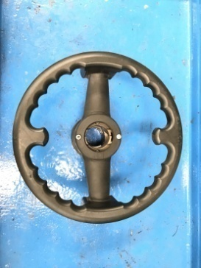
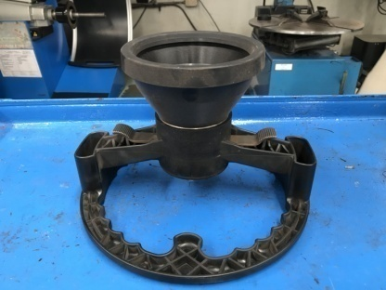
บริษัท โตโยต้านนทบุรี ผู้จำหน่ายโตโยต้า จำกัด
ตารางการตรวจเช็คและบำรุงรักษา เครื่องถ่วงล้อรถยนต์
HOFMANN : Geodyna

 | ลำดับ | รายการตรวจเช็ค | รายละเอียดในการตรวจเช็ค
 | 1 | การทำงานของเครื่อง | โดยดึงฝาครอบปิดลงมา แล้วดูว่าเพลาทำงานปกติหรือไม่ เมื่อเพลาหยุดค่าที่แสดงผลต้องเป็นศูนย์ศูนย์
 | 2 | ตัวขันล็อคล้อ | สามารถล็อคล้อได้แน่น ยางรองต้องสมบูรณ์ไม่เป็นรอยหรือฉีกขาด
 | 3 | อะแด็ปเตอร์ | ต้องไม่เป็นสนิมทั้งภายในและภายนอก / ทำความสะอาดด้วยน้ำมันใสทุกวันหลังใช้งาน
 | 4 | แกนเพลาใส่ล้อ | เมื่อหมุนด้วยมือ ต้องไม่สะดุด ไม่มีเสียงดัง และไม่บิดงอ / ทำความสะอาดด้วยน้ำมันใสทุกวันหลังใช้งาน
 | 5 | การเบรคเพลา | เมื่อเหยียบเบรค ตัวเพลาต้องไม่สามารถหมุนได้ และเมื่อปล่อยเบรค เพลาสามารถหมุนเพลาด้วยมือได้
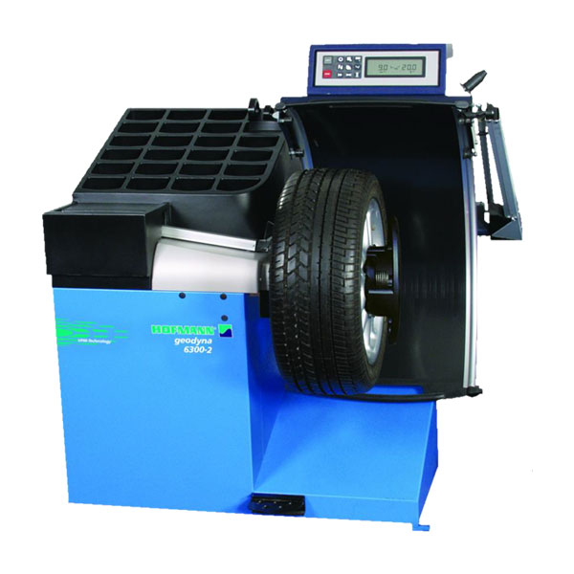
 | 6 | น็อตยึดฐานเครื่อง | ต้องมีครบและขันแน่นทุกตัว
 | 7 | น็อตยึดเพลา | ต้องแน่นหนาไม่คลายตัว
 | 8 | ก้านวัดขนาดล้อ | สามารถวัดระยะล้อได้, สามารถเลื่อนเข้า-ออกได้, ไม่บิดงอ

